실체화
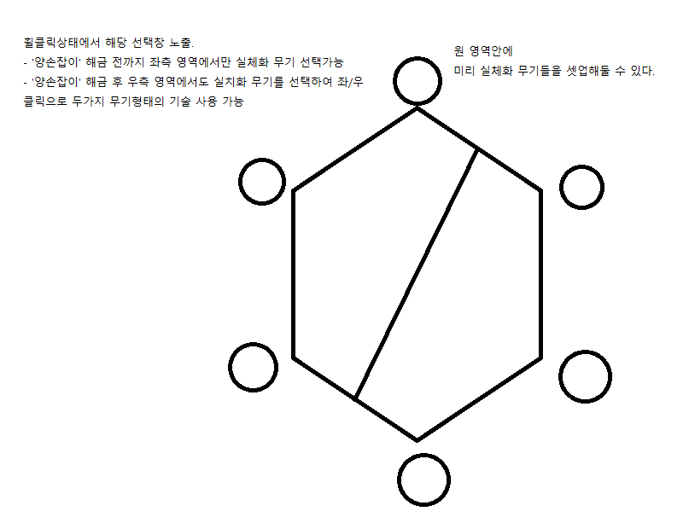
실체화 | (콤보)스킬부여 | 보조능력1, 2, 3 (3개 까지 보조) | 궁극스킬부여
검 | - 기본적으로 공격은 좌/우클릭으로만 이루어지며 ('양손잡이' 해금 전까지는 좌클릭으로만) 기본 공격 n콤보 이상 시 부여된 스킬로 전환됨. - 콤보는 기본 지속시간 n초. - 보조능력은 기본적으로 기본공격과 콤보스킬을 보조함 - 궁극스킬은 특정 게이지가 있으며 다 차면 사용 가능형태 (일부 스킬에 따라 스택형도 가능) : 삭제?
도끼
망치
활
총
클로
방패
소환수
비전

레벨업이나 퀘스트 보상으로 실체화 패시브 포인트를 얻을 수 있으며 모든 종류의 무기 패시브 트리에 개별 포인트가 부여됨. (ex. 10포인트를 얻었다면 각각의 모든 무기 패시브에 10포인트가 부여)

